5年Unit6
５年外国語リスニングテスト |  |  | ５年（ ）組（ ）番 名前 |  |  | 知識・技能 | 思考・判断・表現
Unit6 |  | Where is the library? | 名前

知識・技能 |  |  |  | 思考・判断・表現
自分の部屋を手に入れたジョンがエミリーと話しています。 |  |  |  | ジョンが学校から出ると外国人に道をたずねられました。
聞き取って次の問題に答えましょう。 |  |  |  | 場面を思いうかべて次の問題に答えましょう。
1 | ジョンの部屋には、何がどこにあるでしょう。
fire station
 | それぞれがある場所を選び、（ ）に記号を書きましょう。
へ
F
chool

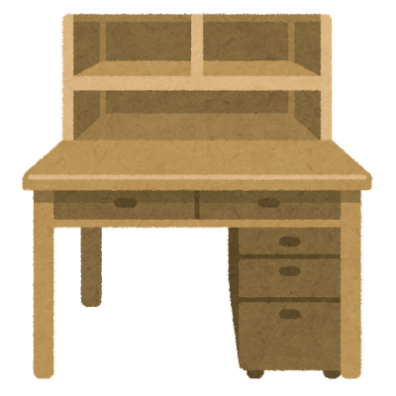
hospital
post office
A
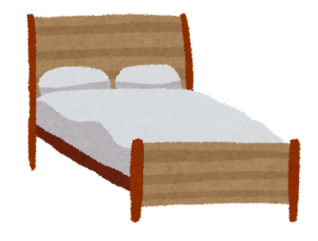
A
C

C
D
school
B
police
D
B
E

 |  |  |  | 1 | 道をたずねた人が行きたい場所はどこですか。○をしましょう。
① ( )
② ( )
③ ( )
④ ( )

①flower shop
②zoo
③restaurant

soccer ball
cat
comic book
bag
 |  |  |  | 2 | 道をたずねた人がそこに行きたい理由を日本語で書きましょう。
理由 から。

答え
 |  |  |  | 3 | その場所はどこですか。
2 | ジョンの机の中に大事なものが入っています。それは何でしょうか。アルファベットを聞き取って正しくならべかえて書きましょう。 |  |  |  | 上のA～Dの記号で答えましょう。

y
n
o
e
m
答え
 |  |  |  | 4 | コンビニはどこにありますか。
 |  |  |  |  | 上のA～Dの記号で答えましょう。
 |  |  |  | 5 | 道をたずねた人がコンビニへ行きたい理由を日本語で書きましょう。
理由 から。

5年Unit6（答）
知識・技能 Script1
Hello, John. You look happy.
Yes! I'm happy. I have my own room.
Oh, nice. tell me about your room.
I have a soccer ball.
Where is the soccer ball?
It's under the desk.
Good.
I have a cat.
Oh, really? Where is the cat?
It's on the chair.
Wow!
I have a comic book.
Where is the comic book?
It's on the bed.
Nice.
I have a bag.
Where is the bag?
It's under the bed.
Good. It's a nice room.
Thank you.
５年外国語リスニングテスト |  |  |  |  |  |  |  | ５年（ ）組（ ）番 名前 |  |  | 知識・技能 |  |  | 思考・判断・表現
Unit6 |  | Where is the library? |  |  |  |  |  | 名前 |  |  | A | B＋ | B | A | B＋ | B
 |  |  |  |  |  |  |  |  |  |  | C+ | C |  | C+ | C
知識・技能 |  |  |  |  |  |  |  |  | 思考・判断・表現
自分の部屋を手に入れたジョンがエミリーと話しています。 |  |  |  |  |  |  |  |  | ジョンが学校から出ると外国人に道をたずねられました。
聞き取って次の問題に答えましょう。 |  |  |  |  |  |  |  |  | 場面を思いうかべて次の問題に答えましょう。
1 | ジョンの部屋には、何がどこにあるでしょう。
fire station
 | それぞれがある場所を選び、（ ）に記号を書きましょう。
F
chool

hospital
post office
A
A
C

C
D
school
B
police
D
B
E
知識・技能 Script 2
m-o-n-e-y money

思考・判断・表現 Script
Excuse me.
Where is the flower shop?
I want flowers for my mother's birthday present.
O.K. Go straight and turn left at the second corner.
Go straight. You can see it on your left.
It's by the hospital.
Thank you.
Where is the convenience store? I'm hungry.
It's by the police station.
Thank you very much.
You are welcome.
 |  |  |  |  |  |  |  |  | 1 | 道をたずねた人が行きたい場所はどこですか。○をしましょう。
① ( )
B
② ( )
C
③ ( )
D
④ ( )
E

①flower shop
②zoo
③restaurant

soccer ball
cat
comic book
bag
 |  |  |  |  |  |  |  |  | 2 | 道をたずねた人がそこに行きたい理由を日本語で書きましょう。
理由 母の誕生日プレゼントに花がほしいから。

答え
A
 |  |  |  |  |  |  |  |  | 3 | その場所はどこですか。
2 | ジョンの机の中に大事なものが入っています。それは何でしょうか。アルファベットを聞き取って正しくならべかえて書きましょう。 |  |  |  |  |  |  |  |  | 上のA～Dの記号で答えましょう。

y
n
o
e
m
答え
D
 |  |  |  |  |  |  |  |  | 4 | コンビニはどこにありますか。
 |  |  |  |  |  |  |  |  |  | 上のA～Dの記号で答えましょう。
 |  |  | m | o | n | e | y |  | 5 | 道をたずねた人がコンビニへ行きたい理由を日本語で書きましょう。
理由 お腹が空いているから。

